Лист1
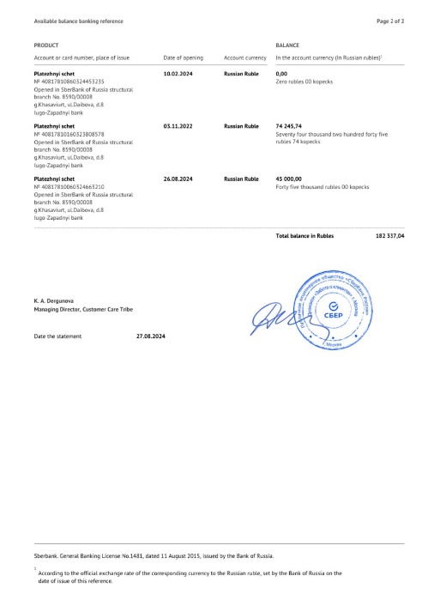 | https://google.com | 24234 | B
 | https://youtube.com | 44 | C
 | https://vk.ru | 4234234 | M

